1.사용설명서
설계용역 서식 자동생성 사용설명서

◎ 특 징
▶ 학교에서 발주하는 설계용역에 대해, 1회 자료 입력으로 관련 서식 자동생성
▶ 업체용 서식과, 기관용 서식 16종 일괄 생성

◎ 사용법
▶ 본 파일에는 매크로가 포함되어 있으므로, 최초 사용시 상단의 "컨텐츠 사용" 클릭하여
매크로의 사용을 허용하여 주시기 바랍니다.
▶ 데이터입력 시트에서 발주기관 자료, 계약업체 자료, 공사자료 입력
- 하늘색 셀 부분만 입력하면 하부 서식 시트에 자동 입력 됨
- 셀 우측 상단 빨간삼각형 메모 표시 : 마우스 이동하면 부가 설명 팝업
- 자료명(청색) 클릭 시 관련법령으로 바로 이동 함
- 데이터 셀 클릭 시 드롭다운 버튼이 활성화 되는 경우에는, 클릭하여 데이터 선택 입력
- 업체용 서식 : 파란색 탭, 기관용 서식 : 황토색 탭, 관련법령 : 보라색 탭
서식바로가기
▶ 데이터입력 탭 우측 서식바로가기 메뉴 활용
- '서식바로가기' 하부 서식명 클릭 시 해당 서식 시트로 바로 이동 함
- 서식 시트 우측 | 데이터입력시트로 | 버튼 클릭시 데이터입력 시트로 복귀함
- '서식바로가기' 하부메뉴 중 '출력'버튼 클릭시 자동 출력
▶ 공정표, 참여기술자명단 입력 시 주의사항
- 세부 공종, 기간표시, 개인정보는 해당 시트에서 직접 입력하여야 함
- 메모 팝업으로 안내되어 있음

◎ 문의사항이나 개선·건의 사항은 교육시설안전과 6033-6424로 문의바랍니다.

2.데이터입력

용역 관련 서식 자동생성 입력 시트

▶ 아래의 하늘색 셀을 채우면 파일내 서식 시트 자동 생성

1. 발주기관 자료
용 역 명 | ○○초 과학실 개선 설계용역 |  |  | 서식바로가기
기 관 명 | 서울○○초등학교 | 기 관 주 소 | 서울시 00구 00로 00길 000 | 용역표준계약서 | 추락예방 체크리스트
공/사립 구분 | 공립 | 대표자 성명 | ○○○ | 관련회계예규적용 | 안전·보건체크리스트
설계감독 | 주무관 ○○○ | 검사자 직,성명 | 행정실장 ○○○ | 사용인감계 | 수의계약 체결 제한 여부 확인서
 |  |  |  | 계약보증금납부서 | 거래처 등록을 위한 개인정보수집·이용 동의서
2. 계약업체 자료 |  |  |  | 계약보증금지급각서 | [참고] 제비율 적용기준(건축)
업 체 명 | ○○건축사사무소 | 대 표 자 | ○○○ | 청렴서약서 | [참고] 제비율 적용기준(토목)
전화번호 | 02-1234-5678 | 주 소 | 서울시 00구 00로 00길 000 | 수의계약각서
업 종 | 건축설계 | 은 행 명 | 00은행 | 조세포탈관련서약서
사업자등록번호 | 1234567890 | 계좌번호 | 000-000000-00-000 | 착수계
 |  |  |  | 책임기술자선임계
3. 용역 기초 자료 |  |  |  | 참여기술자명단
계약금액 | 금 52,345,600 원 | 계약이행보증금액 | 금 2,617,280 원 | 예정공정표
계 약 일 | 2022-11-15 | 계약보증금율 | 5% | 용역완료계
착 수 일 | 2022-11-22 | 계약보증금납부 | 이행보증증권 | 용역완료검사원
준공기한 | 2022-12-10 | 지연배상금율 | 0.5/1000 | 청렴계약이행확인서
실제준공일 | 2022-12-10 | 계약번호 | 10 | 대금청구서
준공검사일 | 2022-12-12 | 계약방법 | 수의(2인이상) | 용역검사(수)조서
이동
* 계약보증금율 한시적 특례적용 2026.06.30.까지 |  |  |  | 관련법령 | 계약길잡이
(행정안전부고시 제2025-72호)

참고자료
참 고 자 료

◎ 관련법령
▶ 건설산업기본법
▶ 국가를 당사자로 하는 계약에 관한 법률, 시행령, 시행규칙
▶ 지방자치단체를 당사자로 하는 계약에 관한 법률, 시행령, 시행규칙
▶ 사립학교법
▶ 지방자치단체 계약 일반조건(행정안전부 예규)
▶ 용역계약 일반조건
▶ 용역계약 특수조건
▶ 사학기관 재무·회계 규칙(교육부령, 2022)

◎ 참고자료
▶ 청렴계약서(서약서) 시행(조달청, 2013)
▶ 지방계약법 개정에 따른 청렴서약제 시행(서울특별시교육청 교육재정과, 2014)
▶ 2015 학교계약 실무표준교재(서울특별시교육연수원, 2015)
▶ 계약서류(용역) 목록안내(서울특별시교육청 교육재정과)

참고1
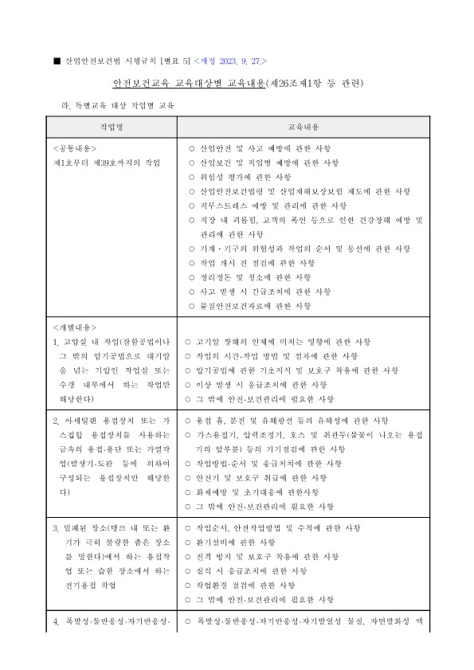
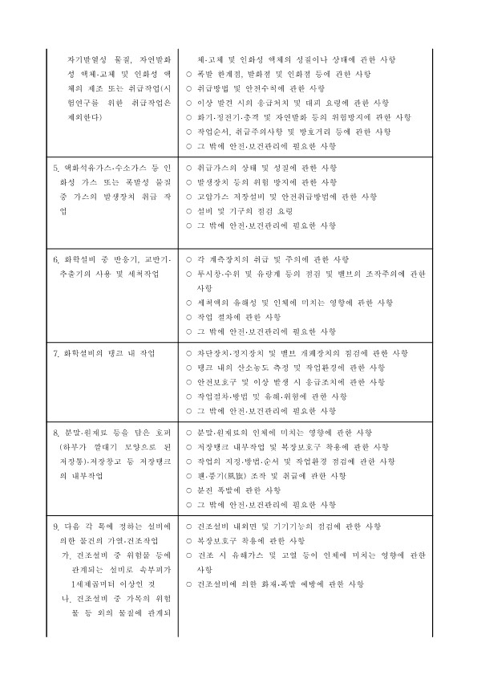
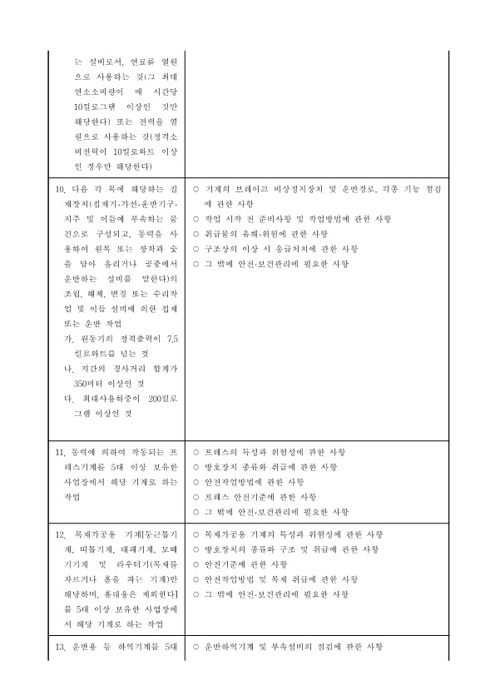
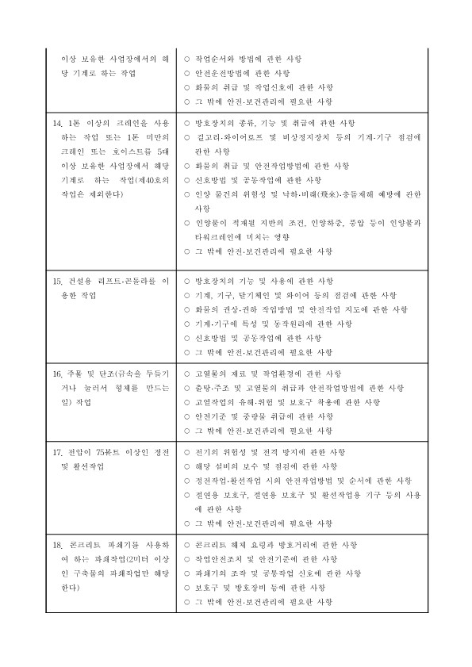
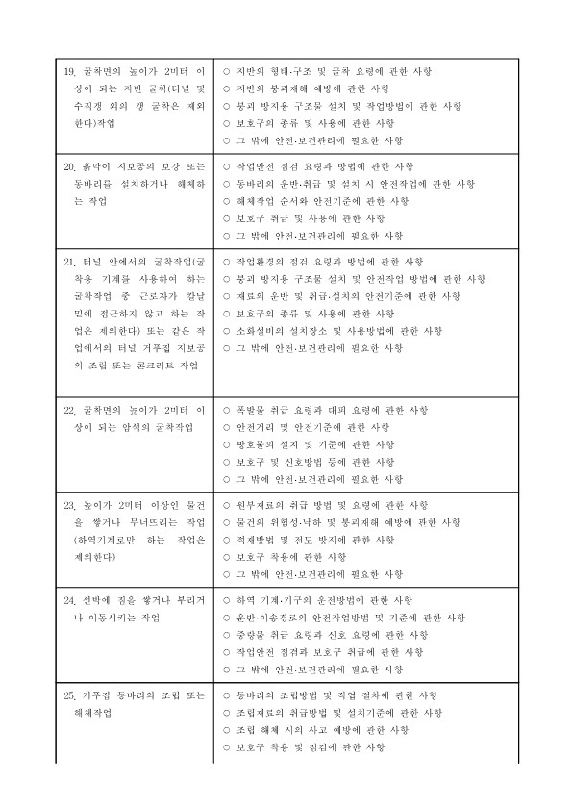
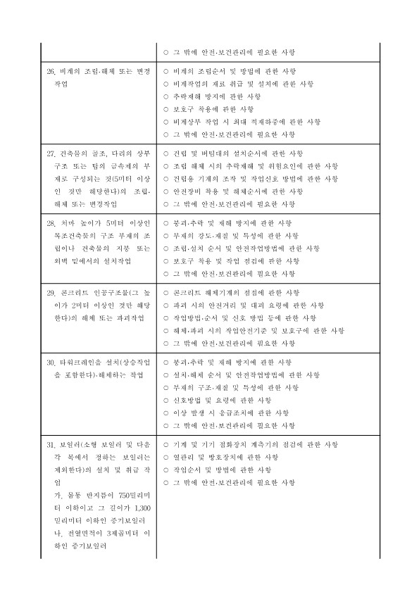
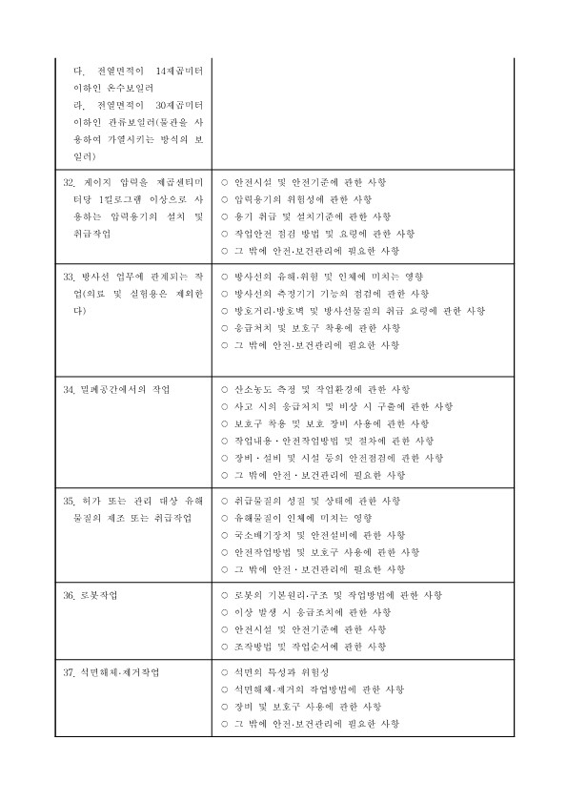
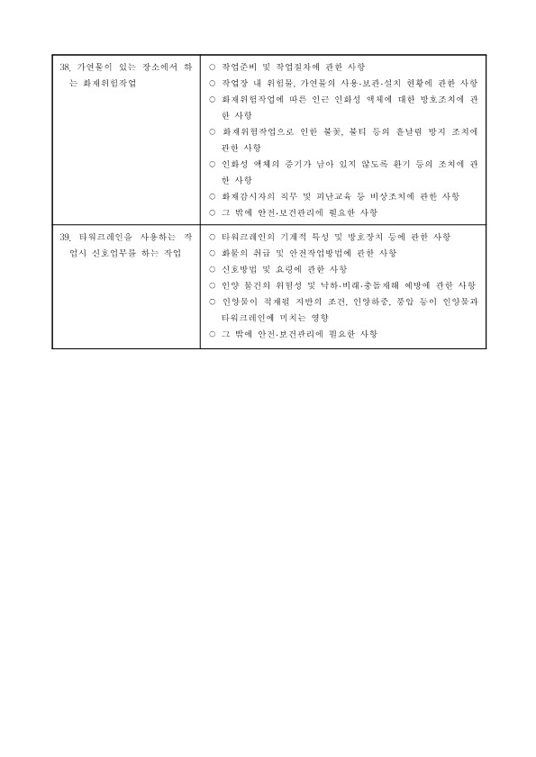
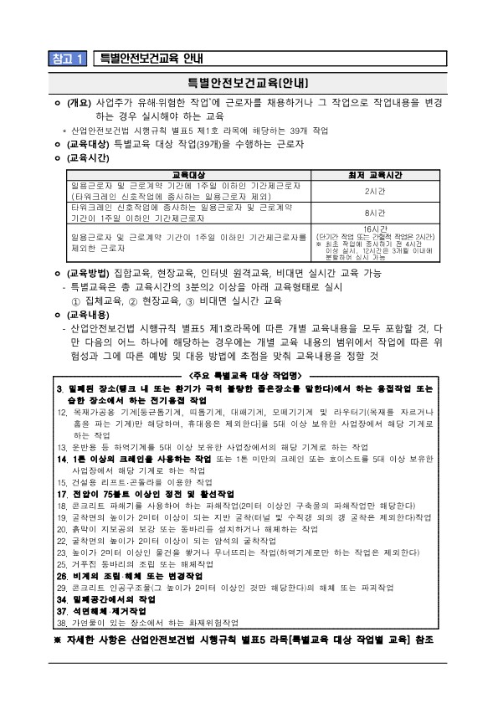

안전보건체크리스트로

참고2
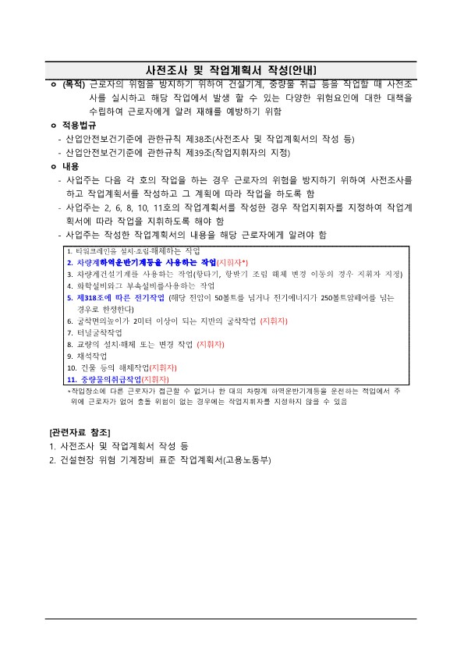
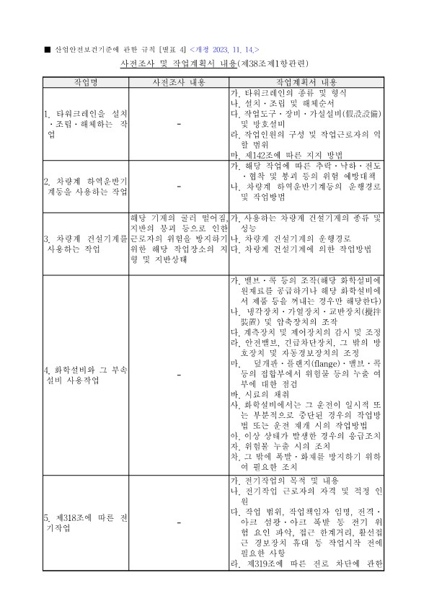
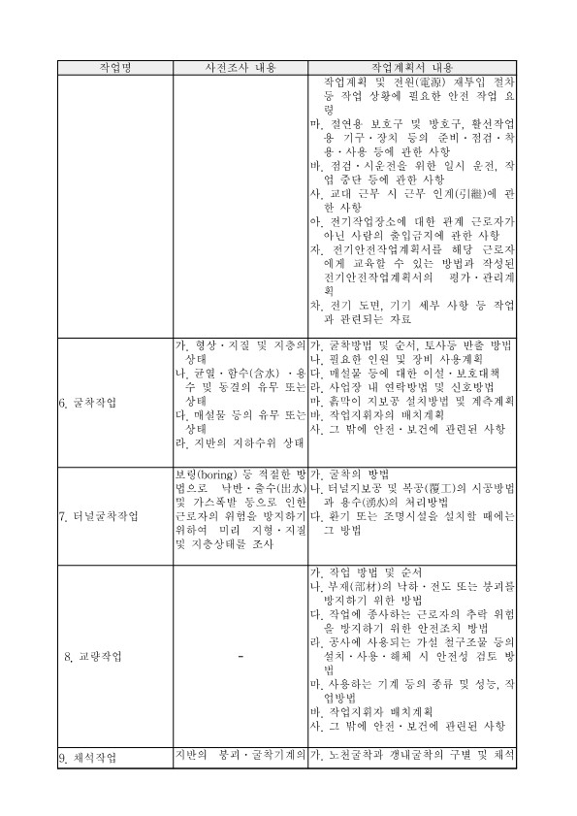
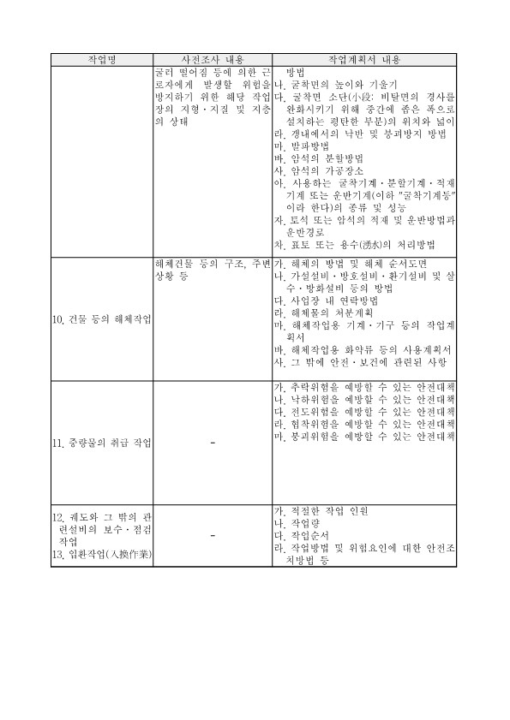
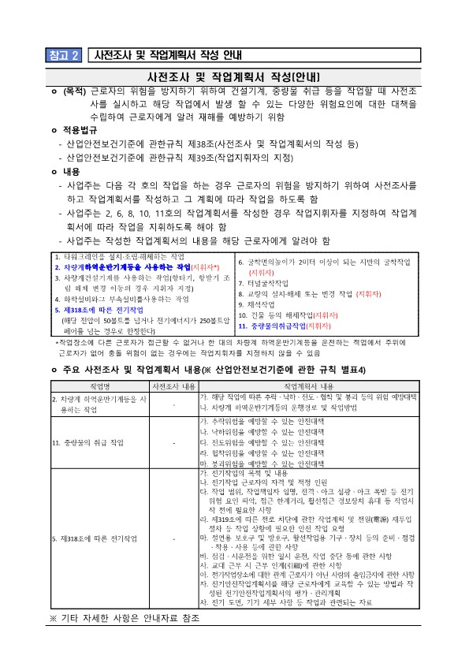

안전보건체크리스트로

